Sheet1
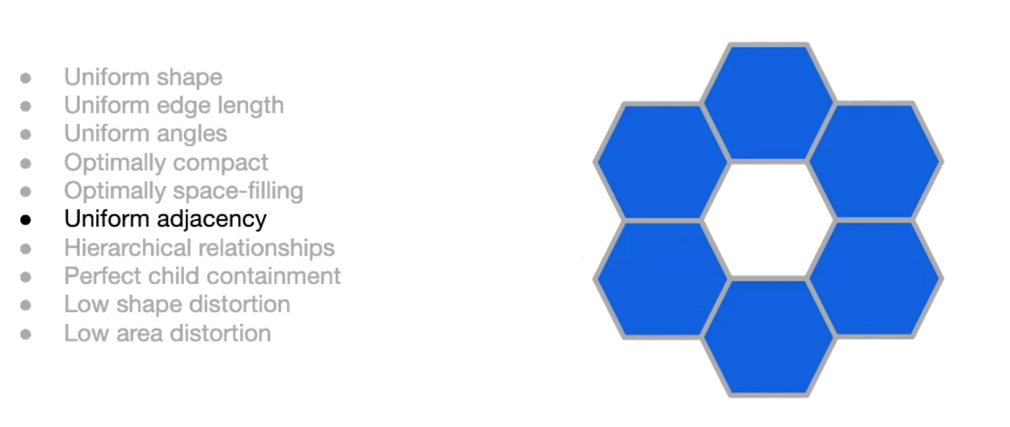
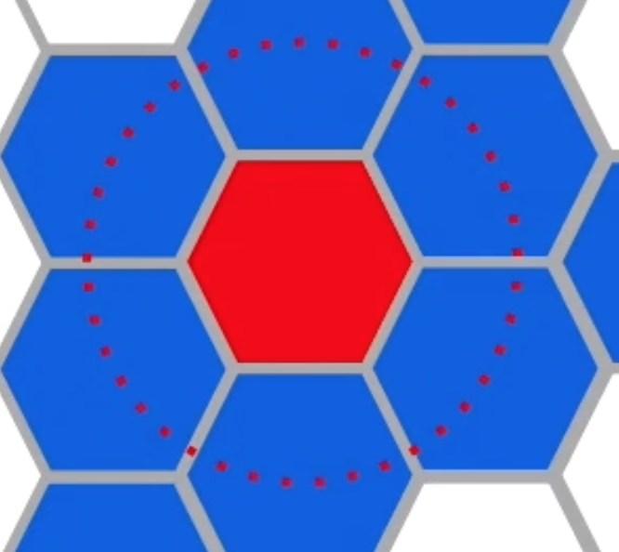
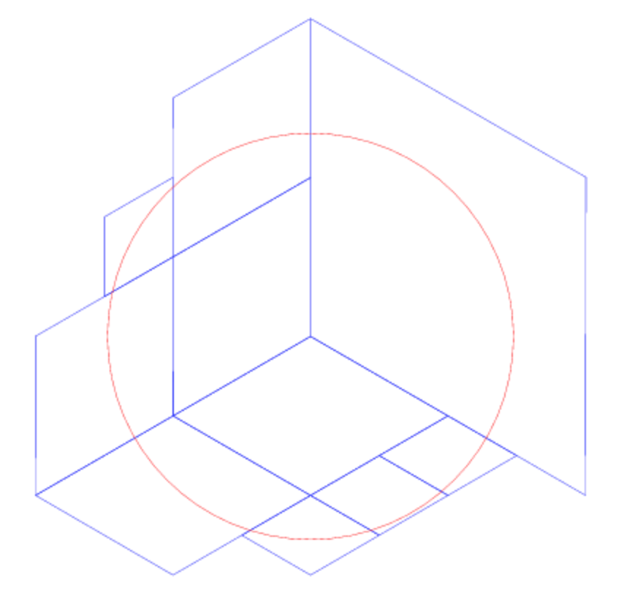

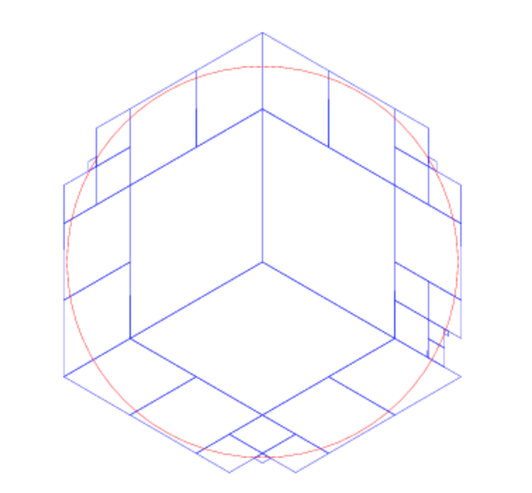

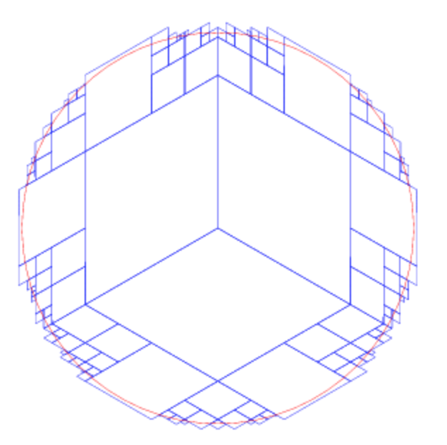
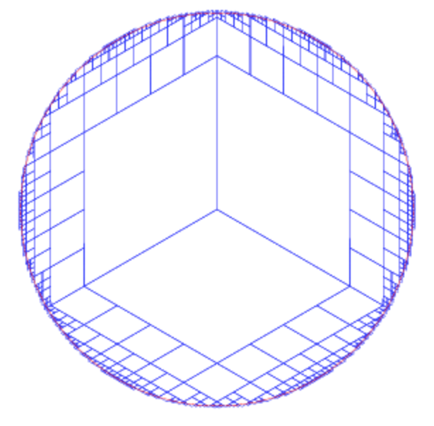

MaxCells = 200
MaxCells = 10
MaxCells = 50
MaxCells = 1000

(0,0)
i

j
j
j
j

(0,0)
(0,0)
(0,0)
(0,0)
(0,0)
i
i
i

(0,0)
i
3
2
3
0
1
1
2
0

j
j
j

0
3
0
1
2
1
2
3

(0,0)
(0,0)
(0,0)
i
i
i

j

(0,0)
j
i

(0,0)
i

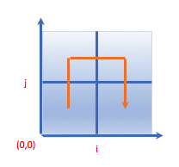

Ox00
Ox01
Ox10
Ox11
Ox00

(0,0)
i
(0,0)
i
(0,0)
i

Duplicate
rotation

Duplicate
rotation

rotation
Duplicate

Duplicate
rotation

(0,0)
i

+4
+8

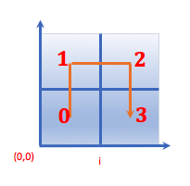

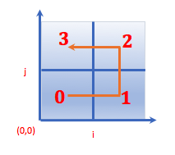
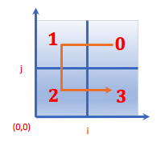

+0
+12

